Металлический сайдинг
 |  |  |  |  | 8 (423) 271-75-82
 |  |  |  |  | E-mail: velesdv@bk.ru
 |  |  |  |  | www.velesdv.ru

Металлический сайдинг

Наименование |  | Длина от 1,5 м до 6 м, в защитной пленке
Металлический сайдинг "Корабельная доска" |  | Цена за 1 м2 (руб) | Цена за 1 м2 (руб) |  | Цена за 1м2 (руб)
ширина 262 мм, кроющая - 240 мм, толщина 0,45мм |  | при заказе до 500 м2 | при заказе 500-1 000 м2 |  | свыше 1 000 м2

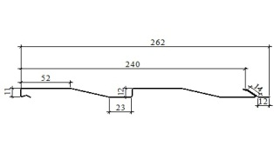 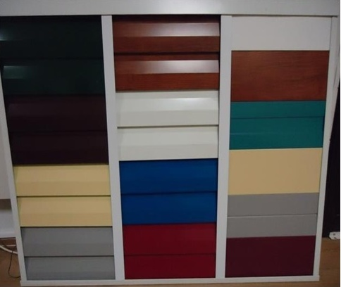 |  | 656р. | 641р. |  | 626р.

Цвета по шкале: RAL 8017 (шоколад), 7004 (серый), 6005 (зеленый мох), 1014 (слоновая кость), 5005 (синий), 9003 (белый), 3003 (рубин),
3005 (красное вино),RAL 5021 (морская волна)

Стоимость металлического сайдинга расчитывается по формуле =Ширина (м)*Длину(м)*Кол-во (шт)*Стоимость (руб)

 |  | Пример

 | Стоимость сайдинга 0,26*6,0 м*10 шт*641 руб=10000руб

Доборные элементы для сайдинга
Наименование |  | Цена изделия (шт \руб), цвета по RAL длиной 2,500 м при заказе до 100 м2 стоимость за 1м2 |  | Цена изделия (шт \руб), цвета по RAL длиной 2,500 м при заказе свыше 100 м2 стоимость за 1м2

 |  | 736р. |  | 701р.
Угол наружний |  | 699р. |  | 666р.

Стыковочная планка |  | 441р. |  | 420р.

Начальная планка |  | 120р. |  | 114р.

Угол внутренний |  | 441р. |  | 420р.

Конечная планка |  | 175р. |  | 166р.

